Hoja1
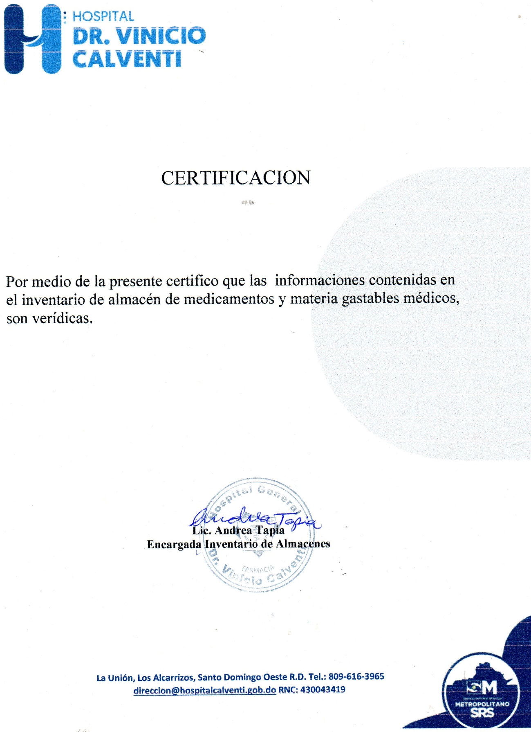
Hospital General
“Dr. Vinicio Calventi”
(Los Alcarrizos)
Santo Domingo Oeste, R. D

LISTADO DE MEDICAMENTOS
TRIMESTRE ABRIL -JUNIO 2021
Descripcion de Articulo | Unidad de medida | fecha adquisicion | Fecha registro | Codigo Institucional | Total Inventario | COSTO | TOTAL COSTO
Acetaminofen 500 mg TAB (paracetamol) | unidad | 2020-08-25 | 2020-08-25 | 22 | 1530 | 0.29 | 443.70
Acetaminofen gotas | unidad | 2019-06-26 | 2019-06-26 | 25 | 3 | 4.80 | 14.40
Acetaminofen Jarabe 120ml pediatrico | Unidad | 2021-04-20 | 2021-04-20 | 6412 | 167 | 16.82 | 2,808.94
Acetaminofen jarabe 60 ml | unidad | 2019-11-13 | 2019-11-13 | 25 | 0 | 130.00 | -
Acetaminofen supositorio | und. | 2020-08-25 | 2020-08-25 | 1108 | 140 | 4.35 | 609.00
Acetaminofen de 10 mg vial |  |  |  |  | 80 | 210.00 | 16,800.00
Abendazol de 10 mg | und. | 2018-12-20 | 2018-12-20 | 11351 | 0 | 52.00 | -
Abendazol suspension | unidad | 2018-12-06 | 2018-12-06 | 77 | 0 | 75.00 | -
Abendazol 400 mg tab | und. | 2018-10-16 | 2018-10-16 | 11350 | 0 | 5.50 | -
Abintra sobre | sobre | 2018-12-08 | 2018-12-08 | 7482 | 0 | 63.00 | -
Acetazolamida | und. | 2020-03-12 | 2020-03-12 | 10707 | 0 | 18.80 | -
Aciclovir 250 mg |  | 2020-03-02 | 2020-03-02 |  | 10 | 15.60 | 156.00
Aciclovir suspension 60 ml | unidad | 2018-10-10 | 2018-10-10 | 9905 | 0 | 42.00 | -
Aciclovir 400 mg tab | unidad | 2019-01-11 | 2019-01-11 | 7802 | 70 | 0.36 | 25.20
Acido Acetil Salicilico (aspirina 81) | unidad | 2020-08-25 | 2020-08-25 | 10708 | 350 | 0.36 | 126.00
Acido Acetil Salicilico 325 mg | unidad | 2020-03-12 | 2020-03-12 | 2326 | 240 | 1.32 | 316.80
Acetilcisteina de 100 mg/amp | unidad | 2020-09-25 | 2020-09-25 | 11949 | 4215 | 13.04 | 54,963.60
N -acetilcisteina 300mg /3ml ( fluimucil 300mg ) amp | unidad | 2020-08-25 | 2020-08-25 | 7110 | 0 | 13.04 | -
Acido mefenamico 500mg ( ponstan 500mg) | Unidad | 2021-04-16 | 2021-04-16 | 10710 | 300 | 29.88 | 8,964.00
Acido Ascorbico (vitamina C) amp | und. | 2021-04-19 | 2021-04-19 | 11008 | 4500 | 52.00 | 234,000.00
Acido Ascorbico (vitamina C) tab | unidad | 2018-12-06 | 2018-12-06 | 10709 | 0 | 1.07 | -
Acido folico 5mg tab | und. | 2021-01-27 | 2021-01-27 | 2094 | 100 | 0.13 | 13.00
Addamel n | unidad | 2018-12-20 | 2018-12-20 | 11367 | 0 | 260.00 | -
Adrenalina Solucion Inyectable 1 MG | Unidad | 2021-01-19 | 2021-01-19 | 7840 | 0 | 5.88 | -
Adrenor 1mg (noradrenalina) | unidad | 2021-03-18 | 2021-03-18 | 8296 | 0 | 969.00 | -
Agua destilada 5 ml amp por inyeccion BP | unidad | 2019-06-26 | 2019-06-26 | 48 | 0 | 2.69 | -
Agua destilada 10 ml amp por inyeccion BP | unidad | 2021-02-19 | 2021-02-19 | 7026 | 700 | 2.33 | 1,631.00
Albumina humana al 50% | unidad | 2021-04-20 | 2021-04-20 |  | 66 | 1,620.00 | 106,920.00
Albendazol de 10 mg |  |  |  |  | 0 | 15.00 | -
Albuterol para nebulizar 10mg |  | 2020-03-12 | 2020-03-12 |  | 0 | 52.00 | -
Alfanisten (ninastina gtas) | unidad | 2018-11-15 | 2018-11-15 | 11696 | 0 | 150.00 | -
Alprazolam 0.5mg |  | 2020-12-08 | 2020-12-08 |  | 200 | 75.00 | 15,000.00
Antitetanica toxina humana | und. | 2018-10-10 | 2018-10-10 | 6671 | 0 | 586.72 | -
Ambroxol /120ml jbe. | unidad | 2018-08-09 | 2018-08-09 | 93 | 0 | 52.00 | -
Ambroxol HCI Inyectable 15 mg / 2ml | Unidad | 2020-07-07 | 2020-07-07 | 8601 | 350 | 98.00 | 34,300.00
Amiodarona Esteril Consentrado 150 mg IV | Unidad | 2018-10-10 | 2018-10-10 | 6770 | 270 | 22.80 | 6,156.00
Amiodarona tableta 200 mg | unidad | 2020-03-12 | 2020-03-12 | 104 | 40 | 2.70 | 108.00
Amikacina 500 mg / 2 ml Solucion Inyectable | Unidad | 2020-03-12 | 2020-03-12 | 6872 | 350 | 14.38 | 5,033.00
Aminofilina 250 mg/10 ml amp | unidad | 2020-05-22 | 2020-05-22 | 102 | 265 | 14.28 | 3,784.20
Amlodipina de 5mg tab | unidad | 2021-01-27 | 2021-01-27 | 121 | 140 | 0.16 | 22.40
Amlodipina 10mg tab | Unidad | 2021-01-27 | 2021-01-27 | 11007 | 100 | 0.12 | 12.00
Aminoacido 500ml 10% | unidad | 2019-01-23 | 2019-01-23 | 11845 | 0 | 2,876.21 | -
Amitriptilina 25mg |  |  |  |  | 200 | 65.00 | 13,000.00
Amocixilina + acido clavulanico | und. | 2020-03-12 | 2020-03-12 | 1759 | 12 | 4.48 | 53.76
Ampicilina Sodica 1g Amp. | Unidad | 2021-03-16 | 2021-03-16 | 11423 | 99 | 6.68 | 661.32
Anchofibrina 500 mg/5ml amp | unidad | 2021-02-18 | 2021-02-18 | 6864 | 380 | 490.00 | 186,200.00
Apidra solostar 300 ulx3ml |  | 2019-11-06 | 2019-11-06 | 12157 |  | 1,120.60
Apidra solostar 1000 ulx10 ml vial |  | 2019-11-06 | 2019-11-06 | 12191 |  | 1,510.00
Atenolol + nifedipina | unid | 2018-11-30 | 2018-11-30 | 1877 | 0 | 1.10 | -
Atenolol 100mg Tab | Unidad | 2020-03-12 | 2020-03-12 | 130 | 100 | 0.25 | 25.00
Atenolol 50 mg | unidad | 2020-03-12 | 2020-03-12 | 131 | 0 | 0.17 | -
Atracurio belisato 2.5 ml/25 mg amp | unidad | 2020-05-22 | 2020-05-22 | 10232 | 80 | 69.00 | 5,520.00
Atropina Solucion Inyectable 1mg / ml | Unidad | 2020-10-19 | 2020-10-19 | 132 | 184 | 4.78 | 879.52
Azitromicina Suspension Oral DF 200mg/3ml | Unidad | 2021-02-19 | 2021-02-19 | 7122 | 47 | 22.80 | 1,071.60
Azitromicina 500mg tab | unidad | 2020-10-19 | 2020-10-19 | 142 | 3168 | 4.88 | 15,459.84
Benzocaine al 20% spray | unidad | 2018-09-07 | 2018-09-07 | 763 | 0 | 120.00 | -
Betametazona 4mg amp | unidad | 2018-09-05 | 2018-09-05 |  | 0 | 250.00 | -
Bicarbonato de sodio 7.5 | unidad | 2020-12-17 | 2020-12-17 | 162 | 375 | 55.41 | 20,778.75
Bisoprolol ( Caradona) 5mg tab | unidad | 2021-01-27 | 2021-01-27 | 9121 | 850 | 0.86 | 731.00
Bisoprolol 2.5mg | unidad | 2020-10-19 | 2020-10-19 | 7792 | 80 | 68.00 | 5,440.00
Bupivacaina 0.5mg 5ml | unidad | 2020-03-12 | 2020-03-12 | 894 | 130 | 63.80 | 8,294.00
Bupivacaina 4ml pesada | unidad | 2020-11-25 | 2020-11-25 | 6505 | 540 | 16.16 | 8,726.40
Budesonide amp para nebulizar | unidad | 2020-07-07 | 2020-07-07 | 192 | 0 | 118.00 | -
Cafeina 60 mg/3ml amp | unidad | 2018-12-20 | 2018-12-20 | 11417 | 0 | 320.00 | -
Captopril BP 25mg tableta | unidad | 2020-10-15 | 2020-10-15 | 233 | 850 | 3.75 | 3,187.50
Captopril BP 50mg tableta | Unidad | 2021-01-27 | 2021-01-27 | 230 | 1410 | 0.35 | 493.50
Carbamacepina 100 mg tab | unidad | 2020-03-12 | 2020-03-12 | 2320 | 1400 | 0.89 | 1,246.00
Carbamacepina 200 mg tab |  | 2020-10-19 | 2020-10-19 |  | 560 | 1.10 | 616.00
Carvedilol 25mg | Unidad | 2019-06-26 | 2019-06-26 | 243 | 0 | 0.68 | -
Calvedilol 6.5 | unidad | 2020-05-22 | 2020-05-22 |  | 120 | 0.72 | 86.40
Carvedilol 6.25mg | Unidad | 2020-05-22 | 2020-05-22 | 245 | 120 | 0.72 | 86.40
Carvedilol 12.5mg tab | unidad | 2021-01-27 | 2021-01-27 | 239 | 120 | 0.50 | 60.00
Carvedilol 3.125mg tab | unidad | 2018-10-05 | 2018-10-05 | 244 | 0 | 55.00 | -
Catapresan Comprimidos 0,100 mg | Unidad | 2020-03-02 | 2020-03-02 | 7507 | 0 | 44.00 | -
Cefalexina 500 mg tab | unidad | 2020-03-12 | 2020-03-12 | 300 | 90 | 2.64 | 237.60
Cefalexina 250 mg fco | unidad | 2018-11-15 | 2018-11-15 | 298 | 0 | 95.00 | -
Cefepime INY. 1g | Unidad | 2020-03-12 | 2020-03-12 | 302 | 0 | 35.58 | -
cefazolina 1gr amp | unidad | 2020-10-19 | 2020-10-19 | 10712 | 1201 | 59.94 | 71,987.94
cefotaxina sodica iny.1 g | unidad | 2020-03-12 | 2020-03-12 | 304 | 269 | 12.52 | 3,367.88
Ceftrixone 1g | Unidad | 2020-08-25 | 2020-08-25 | 294 | 0 | 10.25 | -
Cetirizina 10mg tab. | Unidad | 2018-06-26 | 2018-06-26 | 315 | 0 | 3.00 | -
Ciprofloxacina Inyeccion Intravenosa 200mg/100 ml | Unidad | 2020-09-25 | 2020-09-25 | 10439 | 0 | 11.40 | -
ciprofloxacina 500 mg tab. | unidad | 2020-09-25 | 2020-09-25 | 333 | 19 | 11.40 | 216.60
Citicolina 500mg Amp. | Unidad | 2020-06-17 | 2020-06-17 | 11028 | 1050 | 95.55 | 100,327.50
Citrato de cafeina intravenoso 20 mg |  | 2020-10-19 | 2020-10-19 |  | 8 | 6,240.00 | 49,920.00
Clindamicina INY. 600mg/4ml | Unidad | 2020-08-25 | 2020-08-25 | 9807 | 950 | 16.20 | 15,390.00
Clindamicina . 800mg tab | unidad | 2018-10-15 | 2018-10-15 | 6942 | 0 | 2.10 | -
Clopidogrel ( Via Oral ) 75mg Tab | Unidad | 2021-01-27 | 2021-01-27 | 359 | 610 | 0.56 | 341.60
Cloranfenicol 1g vial | unidad | 2020-03-12 | 2020-03-12 | 10836 | 0 | 18.96 | -
Cloranfenicol crema | unidad | 2019-01-22 | 2019-01-22 | 11727 | 0 | 65.00 | -
Cloranfenicol oft. 10 ml | unidad | 2018-11-30 | 2018-11-30 | 364 | 0 | 18.96 | -
Cloruro de Potasio (clk) 20% | Unidad | 2020-09-25 | 2020-09-25 | 1860 | 790 | 12.64 | 9,985.60
Clorpromazina 25mg amp | unidad | 2020-03-12 | 2020-03-12 | 366 | 0 | 15.00 | -
Clorpromazina 100mg amp |  |  |  |  | 0 | 25.00 | -
Clotrimazol ovulo 100 mg | ubidad | 2019-09-26 | 2019-09-26 | 369 | 0 | 19.80 | -
Clotrimazol crema 1 mg |  |  |  |  | 11 | 210.00 | 2,310.00
Complejo B ( Solucion Inyectable 10 ml m) | Unidad | 2021-03-05 | 2021-03-05 | 10937 | 621 | 95.00 | 58,995.00
Complejo B Tab. | Unidad | 2018-09-21 | 2018-09-21 | 385 | 0 | 2.10 | -
COLAZITHRO 200MG 30 ML SUSP |  | 2019-11-11 | 2019-11-11 | 12023 | 0 | 468.00 | -
Dantroleno sodico 20mg |  |  |  |  | 12 | 125.00 | 1,500.00
Deflazacort 6m | unidad | 2019-03-17 | 2019-03-17 |  | 0 | 400.00 | -
Dexametosona iny. 4mg | unidad | 2020-03-12 | 2020-03-12 | 9316 | 0 | 2.99 | -
Dexametasona Inyectable 8 mg / 2 ml | Unidad | 2021-02-18 | 2021-02-18 | 9316 | 0 | 27.50 | -
Dexametazona 0.1% (sol.oftalmica (trasidex oft.) | unidad | 2018-11-30 | 2018-11-30 | 7417 | 0 | - | -
Dexametazona 0.1% unguento (trasidex oft.) | unidad | 2018-11-30 | 2018-11-30 | 1131 | 0 | - | -
Dextrosa al 5% |  | 2020-09-25 | 2020-09-25 |  | 0 | 8.16 | -
Dextrosa al 50% amp. | Unidad | 2020-12-14 | 2020-12-14 | 464 | 370 | 10.28 | 3,803.60
Diamene 633 | unidad | 2018-11-15 | 2018-11-15 | 9226 | 0 | 230.00 | -
Diazepan 10mg 2ml | unidad | 2020-08-25 | 2020-08-25 | 412 | 0 | 8.16 | -
Diazepan 5mg amp | unidad | 2020-09-25 | 2020-09-25 | 6881 | 0 | 10.00 | -
Diclofenac 50mg tab | Unidad | 2020-03-12 | 2020-03-12 | 432 | 0 | 0.22 | -
Diclofenac 25 mg |  |  |  |  | 0 | 22.00 | -
Diclofenac 12.5 mg Supositorio | Unidad | 2020-09-25 | 2020-09-25 | 433 | 213 | 2.99 | 636.87
Diclofenat Sodico 75 mg / 3 ml ( Solucion inyectable) | Unidad | 2020-09-25 | 2020-09-25 | 6475 | 12900 | 1.75 | 22,575.00
Dicynone ( Etamsilato ) (DCI) 250mg/2ml | Unidad | 2021-03-01 | 2021-03-01 | 438 | 250 | 155.60 | 38,900.00
Dicloxacylina 100mg |  |  |  |  | 0 | 65.00 | -
Dicloxacilina 500 mg fco | unidad | 2020-08-25 | 2020-08-25 | 470 | 200 | 81.84 | 16,368.00
Difenhidramina 20mg /2ml ( fendramin) | unidad | 2019-09-30 | 2019-09-30 | 6369 | 2450 | 78.50 | 192,325.00
Difenhidramina 25mg /2ml ( fendramin) tab |  | 2020-03-12 | 2020-03-12 |  | 120 | 0.19 | 22.80
Digoxina 0.25 MG TAB | Unidad | 2021-01-27 | 2021-01-27 | 441 | 240 | 0.35 | 84.00
Digoxina o.25mg amp | und. | 2021-01-27 | 2021-01-27 | 439 | 300 | 18.00 | 5,400.00
Dimenhidrinato USP 50 Mg (10 Amp x 10ml) ( dramidon amp) | Unidad | 2019-09-04 | 2019-09-04 | 6455 | 2139 | 21.58 | 46,159.62
Dipirona Solucion Intectable 1g / 2 ml | Unidad | 2020-05-06 | 2020-05-06 | 10539 | 1744 | 20.20 | 35,228.80
Dopamina Cloridrato ( Solucion Inyectable) 200mg 1 ml | Unidad | 2020-08-25 | 2020-08-25 | 450 | 150 | 14.39 | 2,158.50
Dotropina ( Dobutamina ) Solucion Inyectable 250 Mg / 20 ml | Unidad | 2021-04-29 | 2021-04-29 | 409 | 250 | 336.00 | 84,000.00
Efedrina 60 mg amp | unidad | 2021-03-18 | 2021-03-18 | 488 | 0 | 130.00 | -
Enantyun 50mg | unidad | 2018-11-15 | 2018-11-15 | 11848 | 0 | 314.80 | -
Enalapril Maleate 10 Mg | unidad | 2021-03-18 | 2021-03-18 | 492 | 0 | 0.14 | -
Enalapril Maleate 20 Mg | Unidad | 2020-08-25 | 2020-08-25 | 494 | 70 | 0.50 | 35.00
Enema frasco | unidad | 2019-01-11 | 2019-01-11 |  | 53 | 145.00 | 7,685.00
Enema pediatrico |  | 2020-03-02 | 2020-03-02 |  | 7 | 150.00 | 1,050.00
Enoxaparina 60 amp | unidad | 2020-05-22 | 2020-05-22 | 8602 | 0 | 91.20 | -
Enoxaparina 40 amp |  | 2020-05-22 | 2020-05-22 | 11586 | 0 | 110.94 | -
Ergonovina 0,2 Mg Ampollas de 1 ML | Unidad | 2020-10-15 | 2020-10-15 | 2321 | 835 | 20.33 | 16,975.55
Eritroproyectina Ampollas 4.000 | Unidad | 2020-11-04 | 2020-11-04 | 511 | 728 | 112.10 | 81,608.80
Espirolactona 100 mg tableta | unidad | 2020-03-12 | 2020-03-12 | 506 | 120 | 2.40 | 288.00
Espirolactona 25 mg tableta | Unidad | 2020-03-12 | 2020-03-12 | 507 | 50 | 1.20 | 60.00
Estreptoquinasa Inyectada 500 ML | Unidad | 2020-08-25 | 2020-08-25 | 5400 | 0 | 2,731.20 | -
Enterex diabetic latas fresa | unidad | 2018-08-23 | 2018-08-23 | 9020 | 0 | 233.00 | -
Enterex plus | unidad | 2018-10-10 | 2018-10-10 | 7384 | 0 | 195.00 | -
Enterex hepatic sobre | unidad | 2018-11-15 | 2018-11-15 | 9018 | 0 | 250.00 | -
Enterex total | unidad | 2018-11-15 | 2018-11-15 | 7480 | 0 | 250.00 | -
Enterex immunex | unidad | 2018-12-20 | 2018-12-20 | 7481 | 0 | 265.00 | -
Ensure plus latas | unidad | 2018-08-23 | 2018-08-23 | 9025 | 0 | 239.00 | -
Fenitoina 250 mg | unidad | 2020-03-12 | 2020-03-12 |  | 1450 | 23.21 | 33,654.50
Fenitoina INY. 100mg/ TAB | unidad | 2020-05-22 | 2020-05-22 | 6484 | 20 | 69.60 | 1,392.00
Fentanil 0.01 mg / 2ml | Unidad | 2020-08-25 | 2020-08-25 | 10695 | 0 | 18.34 | -
...

